Layout



Welcome




Home


Suggest Search

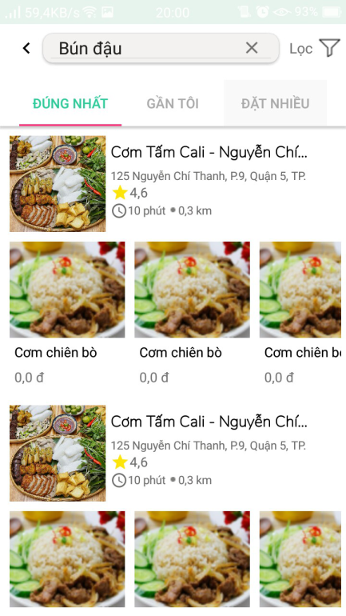
Result search


Information store

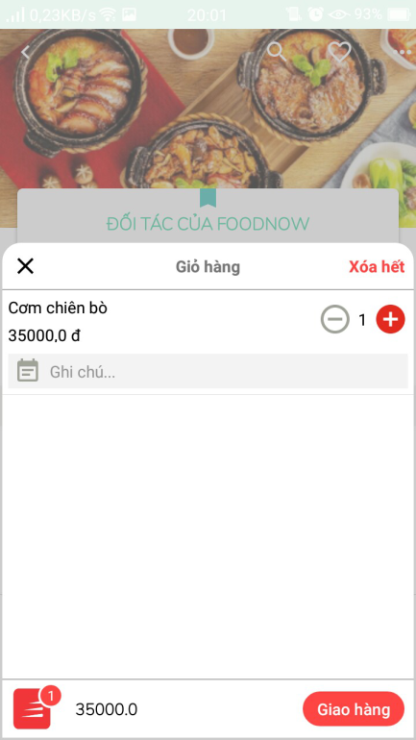
Shopping cart

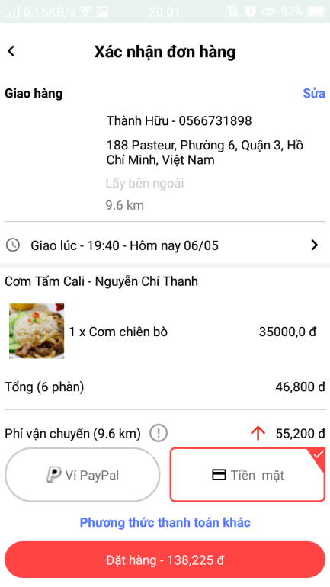

Confirm Shopping Cart


User

